Hoja3
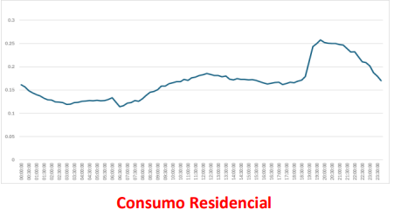
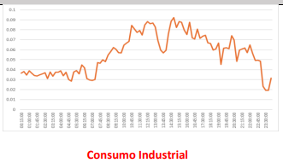
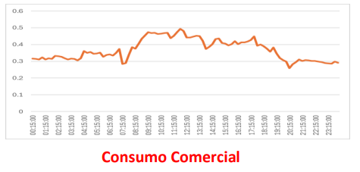
TIPO DE SUMINISTRO
Residencial: Carga constante hasta las 6 pm , luego se incrementa
Industrial: Dos picos , el primer pico de consumo desde las 6am hasta las 12-1 pm y luego el segundo pico de consumo desde las 2 pm hasta 6 pm.
Comercial :Ligero incremento de consumo desde las 8 am hasta las 6 pm

